Checklist
 |  | DEFINICION DEL DOD | VALOR
ARTEFACTOS | Módulo de Autenticación (Login). | Todas las Pruebas Unitarias y funcionales son correctas y visadas | 3 | ARTEFACTOS |  | Valor 0 | Valor 1 | Valor 2 | Valor 3
 |  | El código fuente está documentado siguiendo el estándar del proyecto y versionado en GitHub. | 3 | Módulo de Autenticación (Login). | 100% | Nunca: El artefacto no existe o no se ha iniciado. | A veces: Existe un borrador inicial sin estándares UML. | Frecuentemente: Diseño completo, pero falta validación técnica. | Siempre: Artefacto terminado, documentado y en GitHub.
 |  | Última versión funcional cargada en la rama main sin errores de compilación. | 3 | Buscador de Habitaciones. | 67% | 0 | 1 | 2 | 3
 |  | Interfaz de usuario validada contra los prototipos (Mockups) en navegadores Chrome y Edge. | 3 | Proceso de Reserva y Pago. | 0%
 | Buscador de Habitaciones. | Todas las Pruebas Unitarias y funcionales son correctas y visadas | 2 | Panel de Administración. | 0%
 |  | El código fuente está documentado siguiendo el estándar del proyecto y versionado en GitHub. | 2 | TOTAL | 56%
 |  | Última versión funcional cargada en la rama main sin errores de compilación. | 2
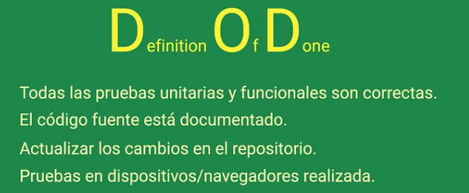
 |  | Interfaz de usuario validada contra los prototipos (Mockups) en navegadores Chrome y Edge. | 2
 | Proceso de Reserva y Pago. | Todas las Pruebas Unitarias y funcionales son correctas y visadas | 0
 |  | El código fuente está documentado siguiendo el estándar del proyecto y versionado en GitHub. | 0
 |  | Última versión funcional cargada en la rama main sin errores de compilación. | 0
 |  | Interfaz de usuario validada contra los prototipos (Mockups) en navegadores Chrome y Edge. | 0
 | Panel de Administración. | Todas las Pruebas Unitarias y funcionales son correctas y visadas | 0 | Establecer los criterios de calidad para los artefactos UML 4+1 y prototipos funcionales. El ítem se considera 'Hecho' cuando el diseño es coherente con la base de datos implementada, los mockups de Figma están validados y el avance está versionado en GitHub.
 |  | El código fuente está documentado siguiendo el estándar del proyecto y versionado en GitHub. | 0
 |  | Última versión funcional cargada en la rama main sin errores de compilación. | 0
 |  | Interfaz de usuario validada contra los prototipos (Mockups) en navegadores Chrome y Edge. | 0 | DEFINICIÓN DEL DOD - VISTAS DE DISEÑO Y PROTOTIPADO" Establecer los criterios de calidad para los artefactos UML 4+1 y prototipos funcionales. El ítem se considera 'Hecho' cuando el diseño es coherente con la base de datos implementada, los mockups de Figma están validados y el avance está versionado en GitHub.

Resultados
Porcentaje de Scrum
 | 56%

Módulo de Autenticación (Login). | 100%
Buscador de Habitaciones. | 67%
Proceso de Reserva y Pago. | 0%
Componentes v/s Artefactos v/s

